梗概
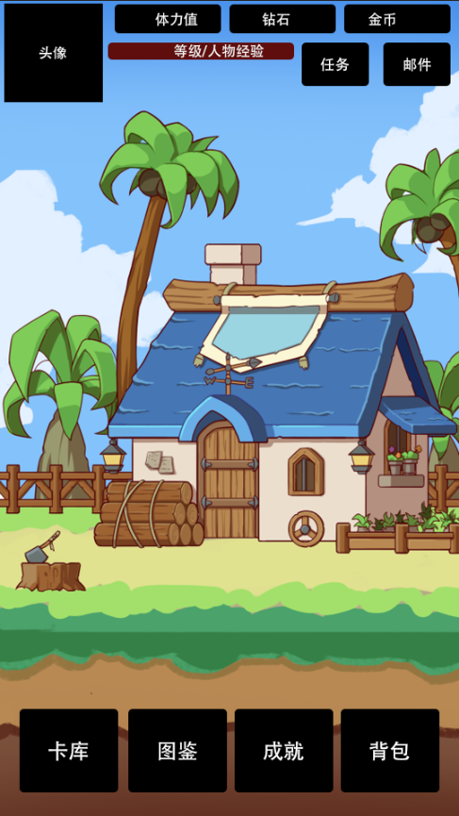
分支图

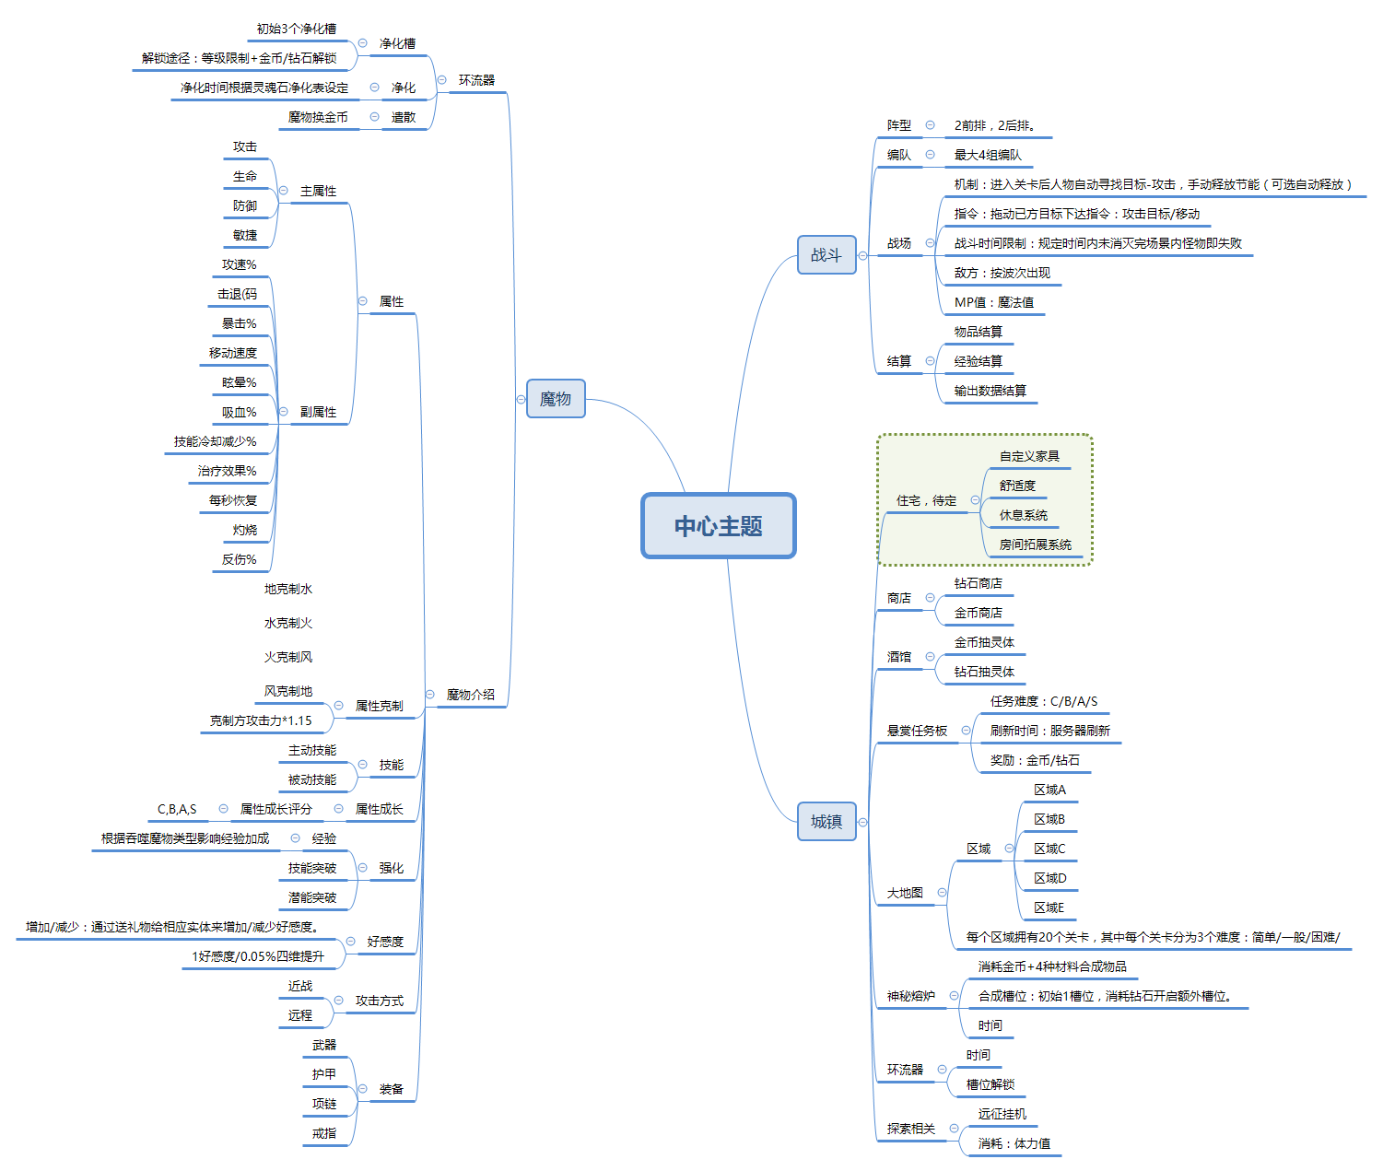

游戏背景梗概

 | E518年，维斯特大陆的法师协会会长戴安发现了净化魔物残暴性的方法，由此可对魔物进行驯养。同年，大陆催生出驯养师职业。
 | E521年间，因驯养师对国家的统治具有极大的威胁性，国王颁布了一些列法典和措施，至此，驯养师的职业规范化形成。

 | 驯养师
 | 职业阶段：一阶，二阶，三阶，四阶 （由低至高）
 | 驯化手段：使用环流器对魔物灵魂石进行净化，由此诞生的魔物可被人类驯服。

 | 魔物
 | 魔物由灵魂石成长而来，天然成长的魔物性情残暴。
 | 种类
 |  | 人形
 |  | 动物
 |  | 植物
 |  | 鱼贝
 |  | 爬虫
 |  | 精灵
 |  | 恶魔
 |  | 不死

功能
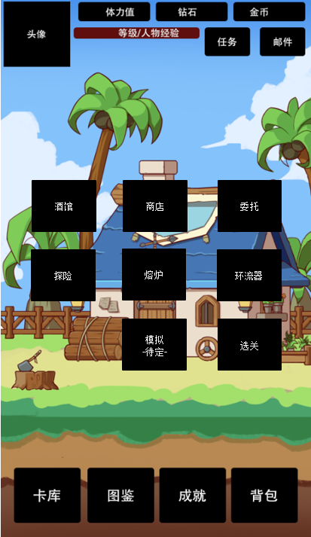
1

任务
任务系统

任务类型
 | 主线任务 |  | 任务id | 任务类型 | 任务标题文本 | 任务内容文本 | 完成条件类型 | 值 | 奖励1 | 奖励2 | 奖励3 | 奖励4 | 奖励5 | 前置id | 文本id | 索引任务id | NPCid | 文本内容1 | 文本内容2 | 文本内容3 | 文本内容4 | 文本内容5 | 文本内容6
 | 支线任务 |  | 100100 | 1 | 初始之路 | 完成普通模式下的A区域1-1 | 3 | 关卡1,普通 | 物品id,值 |  |  |  |  | 0 | 10010 | 100400 | 莱昂id | 你好旅行者
 | 活动任务 |  | 100200 | 1 | 初始之路 | 完成普通模式下的A区域1-2 | 3 | 关卡2,普通 | 物品id,值 |  |  |  |  | 100100
 |  |  | 100201 | 1 | 初始之路 | 完成挑战模式下的A区域1-2 | 3 | 关卡2,挑战 | 物品id,值 |  |  |  |  | 100100
 |  |  | 100300 | 2 | 莱昂的烦恼 | 帮助莱昂收集4个树枝 | 1 | 物品id，值 |  |  |  |  |  | 0
 |  |  | 100400 | 1 | 地底洞窟 | 跟 莱昂 进行交谈 | 2 | 0 |  |  |  |  |  | 100201

完成条件类型
 | 1.收集
 |  | 物品类： 收集 物品id,值 （装备、物品、灵魂石
 |  | 魔物类：收集 魔物id,等级,数量
 | 收集类显示具体数值 已拥有/目标 。 点击任务完成时，销毁任务需求物品。
 | 2.对话类
 |  | 指定 npcID 交互， 触发特定对话文本
 | 3.副本类
 |  | 通关 关卡id,难度
 | 4.特殊类

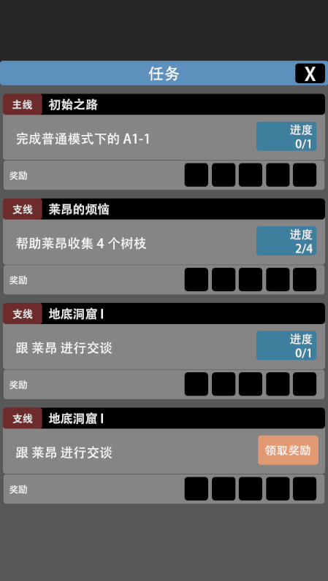
 |  |  |  | 奖励详情内道具可交互
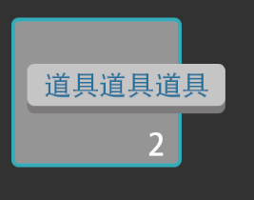
 |  |  |  |  |  | 按住物品 显示道具名称*数量
 |  |  |  |  |  | 松手撤销

 |  |  |  | 点击完成，则该任务list消失。 系统结算奖励

委托
可接数量
 | 玩家接受的委托数量最大值为4.
 | 当玩家拥有未完成的委托数＝4时，若此时再次选择接受任务 | 委托配置表格式
 | 则弹出框提示“可接受的委托数达到上限”
 |  | 外部信息配置
可接数量
4/4
X
委托任务相关 |  | 委托id | 委托名称 | 委托等级 | 金币奖励 | 钻石奖励 | 文本内容
S
S
 | 任务等级：C/B/A/S/SSS | 1000100 | 回收商人的委托 | S | 100 | 100
X
 | 委托板展示内容由配置表配置
悬赏任务名称
悬赏任务名称
 | 点击任意委托后弹出任务详细弹窗
任务名称
 |  | 内部信息配置
任务内容任务内容
任务内容任务内容
任务内容任务内容
任务内容任务内容
任务内容任务内容
任务内容任务内容
任务内容任务内容
任务内容任务内容
 |  | 委托id | 委托名称 | 委托等级 | 委托奖励1 | 委托奖励2 | 委托奖励3 | 委托奖励4 | 委托奖励5 | 委托奖励6 | ········································································································· | 文本内容
 |  | 1000100 | 回收商人的委托 | S | 道具id,数值 | 道具id,数值 | 道具id,数值 | 道具id,数值 | 道具id,数值 | 道具id,数值
任务描述任务描述任务描述任务描述任务描述任务描述任务描述任务描述任务描述任务描述任务描述任务描述任务描述任务描述任务描述任务描述任务描述任务描述任务描述任务描述任务描述任务描述

奖励
X1
X1
X1
X1
S
S

悬赏任务名称
悬赏任务名称
接受
任务内容任务内容
任务内容任务内容
任务内容任务内容
任务内容任务内容
任务内容任务内容
任务内容任务内容
任务内容任务内容
任务内容任务内容

刷新时间
 | 默认刷新时间为每日24:00时刷新。

刷新时间 08:01:01
任务挑选逻辑
 | 系统筛选出匹配玩家当前等级的任务 （任务等级在配置表配置
 | 随机取这之间的4个任务（不重复）进行排列展示，UI上的排列位置随机
 | 随机选取时，优先筛除玩家已完成过的任务

战斗
战斗系统说明
1.战斗场景布局介绍
04：53
自动
2/2
1/3
暂停
444/444
LV:10
 |  |  |  |  |  | 点击场景内怪物出现信息窗口，展示：怪物头像，怪物等级，怪物血量进度条，怪物名称
 |  |  |  |  |  | 取消条件：1.再次点击该怪物则窗口取消
 |  |  |  |  |  |  | 2.选中的该怪物死亡

名字12345

 |  |  |  |  |  | 人物血量条：人物当前血量＜最大血量时 出现；
 |  |  |  |  |  | 血量条展示类型： 敌方，已方

 |  |  |  |  |  | 魔法条：显示当前mp/最大mp

 |  |  |  |  |  | 角色头像：该处显示玩家配置进入战斗的角色头像、LV等级、血量值

MP 60/100

444/444
444/444
444/444
444/444
LV:10
LV:10
LV:10
LV:10

2.战斗玩法介绍
2.1胜利/失败规则
 | 战斗类型：竖版即时对战
 | 胜利条件：玩家击退所有所有波数的怪物且已方英雄存活数≥1，游戏胜利
 | 失败条件：玩家已方英雄存活数＝0时，游戏失败
 | 特殊胜利规则：待定
2.2战斗系统阐述
 | 战斗类型
 |  | 进入战斗后英雄自动寻找场景内自身距离最近的敌人进行锁定，自动移动至攻击范围内进行单体普通攻击。
 |  | 怪物和己方英雄均为自动普攻，其中攻击类型分为：近战/远程。
 | 行为指令
英雄

手

 |  | 主动拖动场景中已方英雄时，触发指令系统
 |  | 选择战斗场景中的任意一点松手，则该英雄执行移动指令
 |  | 攻击指令：拖动至怪物碰撞体内松手则锁定目标
 |  | 每执行一次行为指令，扣取x点MP。MP不足时不执行指令
 |  | 指令取消：拖动至无效区松手域或英雄碰撞体内松手则取消
 | 技能释放
 |  | 呼出技能栏
 |  |  | 按住英雄头像时，呼出该英雄的技能罗盘
 |  | 手动释放
技能

手
技能

LV:10

 |  |  | 呼出技能罗盘后保持按压状态，移动指针至对应技能松开，则该技能释放。扣取该技能MP值。
 |  |  | 若MP值不足时，弹出提示“MP不足”
 |  |  | 若技能CD时，弹出提示“技能CD”
 |  |  | 移动指针至其他区域松手时，取消技能罗盘

 |  | 技能信息显示
 |  |  | 呼出技能罗盘后保持按压状态，移动指针至对应技能停留0.5s，弹出该技能详细信息

主动技能lv.1
消耗：20 冷却：10s
下一击打出连续的4次攻击，每次造成80%至100%之间的随机伤害。

技能

手
技能

LV:10

 |  | 自动模式
 |  |  | 自动模式下技能为自动释放
 |  |  | 规则
 |  |  |  | 1.系统罗列出当前队伍中所有英雄的技能

 |  |  |  | 2.筛选出技能MP值≤MP值的技能进入技能库，若无则持续判定。

 |  |  |  | 3.依次判断该技能是否处于CD

 |  |  |  | 若不处于
 |  |  |  |  | 1.释放该技能
 |  |  |  |  | 2.技能库中剔除该技能
 |  |  |  |  | 2.延迟1s后回到步骤3
 |  |  |  | 若处于
 |  |  |  |  | 技能库中剔除该技能
 |  |  |  |  | 回到步骤3

 |  |  |  | 4.技能库中技能为0时，进入步骤2

 |  | 人物状态
 |  |  | 1.寻敌状态：人物播放移动动画
 |  |  | 2.攻击状态：播放攻击动画
 |  |  | 3.受击状态：播放受击动画
 |  |  | 4.死亡状态：播放死亡动画
 |  |  | 5.技能释放：播放技能动画
 |  |  | 6.其余：播放待机动画

 |  | 战场相关
 |  |  |  |  |  |  |  | 已方
 |  |  |  |  |  |  |  |  | 1.设定好初始站位，每场战斗开始时，按设定好的位置站位
 |  |  |  |  |  |  |  |  | 2.已方出战人数最多不超过4个
 |  |  |  |  |  |  |  |  | 3.已方出战人数＜4时，战斗开始时，站位按初始设定的4个位置随机站位
 |  |  |  |  |  |  |  |  | 4.替补出现时的站位按初始设定的4个位置随机分配

 |  |  |  |  |  |  |  | 敌方
 |  |  |  |  |  |  |  |  | 1.设定好初始站位，每场战斗开始时，按设定位置站位
 |  |  |  |  |  |  |  |  | 2.敌方初始波出战人数＜4时，站位按初始设定的4个位置随机站位
 |  |  |  |  |  |  |  |  | 3.更新波数时，敌方出现时的站位按初始设定的4个位置随机分配
已方替补从摄像机外移动至随机站位
敌方1
敌方替补从摄像机外移动至随机站位
己方2

己方1
敌方2

己方3
己方4
敌方3

敌方4

3.结算相关
 | 3.1输出结算
 |  | 列出当前已方所有英雄本次战斗中的输出值按配置顺序排列

 | 3.2经验结算
 |  | 结算玩家获得的经验以及卡片获得的经验

 | 3.3物品奖励结算
 |  | 结算玩家本次战斗获得的物品

胜利
胜利

获得

玩家名称 lv.999 exp+999
X3
X3
X3
X3
LV:10
LV:10
LV:10
LV:10

X3
X3
X3
X3

EXP+333
EXP+333
EXP+333
EXP+333

点击继续
点击继续

战斗数值相关
属性克制
 | 攻击方属性克制被攻击方时，伤害方的攻击值*1.15
 | 即克制情况下有增伤。其余情况(包括玩家方被克制)没有伤害削弱

敏捷
 | 暴击率
 |  | *暴击条件下，伤害方攻击值*1.5
 |  | 暴击率公式
 |  |  | 定义暴击变量a
 |  |  | a=(攻击方敏捷-被攻击方敏捷)/4 该值向下取整。
 |  |  | 当攻击方敏捷≤被攻击方敏捷时，a=0
 |  |  | 暴击率=2%+a/(a+120)+c
 |  |  | c为装备增加的爆率
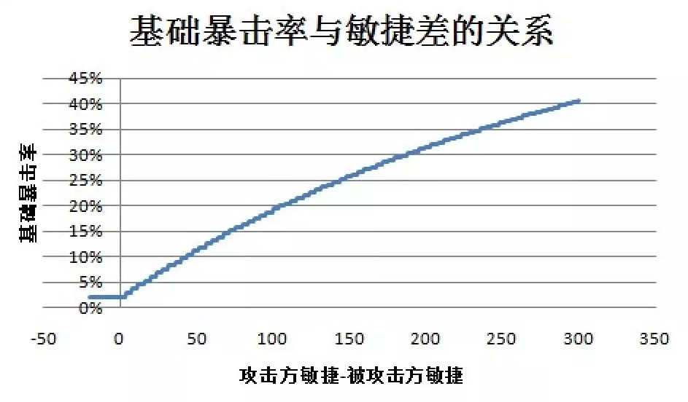

 | 伤害浮动
 |  | 若两方敏捷差的绝对值大于80，则向下只取到80
 |  | 攻击方敏捷大于被攻击方敏捷时，区间为 (0.8+0.3*敏捷差/80) 至 1.2
 |  | 攻击方敏捷小于被攻击方敏捷时，区间为 0.8至(1.2-0.3*敏捷差/80)

防御
 | 伤害=基本攻击力*攻击伤害比*伤害浮动-防御*防御格挡比*防御浮动)*(1-伤害免疫)
 | 伤害＜1时按1计算
 | 攻击伤害比固定值为0.95
 | 防御格挡比固定值为0.25
 | 防御浮动为 防御值*0.75至1
 | 伤害免疫 免伤技能类效果。比如下图

 | 真实伤害
 |  | 真实伤害=基本攻击力*(1-伤害免疫)，不受防御影响。但受免伤效果削弱。

属性
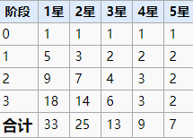
角色相关

面板属性
 | 攻击 | 该数值决定人物的攻击力
 | 生命 | 该数值决定人物的最大血量值
 | 防御 | 该数值决定人物的防御值
 | 敏捷 | 该数值决定人物的最终伤害浮动范围、暴击率

 | 攻速(值) |  | 该数值影响人物的攻击频率，值/s。
 | 暴击率(值) |  | 该数值影响人物每次攻击触发暴击的概率
 | 移速(值) |  | 该数值影响人物触发行动状态时的移动速度
 | 眩晕%(值) |  | 该数值影响人物攻击时触发眩晕效果的概率。 眩晕效果统一持续2s，该状态下人物无法攻击/移动。
 | 击中回复%(值) |  | 该数值影响人物每次攻击时，对目标造成的 实际伤害x (值)% 的生命恢复效果
 | 技能冷却-%(值) |  | 该值影响该人物的技能冷却值。 技能默认冷却(秒 x (1-(值))
 | 灼烧(值/s,范围值) |  | 每1s触发一次，对该人物(x)距离内的怪物造成(y)点伤害。
 | 爆伤(值） |  | 该值影响人物攻击造成暴击时的伤害值。初始默认150%。 最终爆伤值= 150%+爆伤修正
 | 反伤%(值) |  | 人物受到的实际伤害*反伤%=反伤伤害 （真实伤害）
 | 战斗恢复(值） |  | 每5s触发一次，恢复该人物x值的生命值
 | 群体治疗(值/5s) |  | 每5s触发一次，恢复除该人物外所有队友的x点生命值
 | 自爆(距离,值) |  | 人物死亡时，对x范围内的敌人造成y点伤害 （真实伤害）
 | 流血(x值,y率) |  | 人物攻击时，有y的概率对目标造成流血状态，流血状态下的目标每1s造成x值的伤害。效果生效时如果再次触发，时间重置，不追加。 流血默认持续5s

好感值

 | *初始默认为0，上限100
 | *玩家通过送礼物来增加对应实体的好感值。（读表
 | *好感值100时，可通过消耗 誓约之书 和实体签订契约
 | *签订契约后，该实体好感值上限变为150.
 | *玩家获得 契约之心*1 道具
 | 契约之心
 |  | 可选择一个魔物，指定其4围属性中的一条进行重新随机。
 |  | 图暂缓
 | 好感值每1点增加0.05%全属性（攻击/防御/敏捷/生命

技能
 | 技能突破
 |  | 用相同的实体进行强化可以提升1点突破经验，达到特定突破经验后后可以达成技能突破，提升一个技能的等级。

 | 1星和2星的实体都只有1个技能，可突破4次，技能最高等级为5
 | 3星、4星和5星实体有2个技能，可突破4次，每个技能最高等级为3

 | 突破经验值

商人
货物类型
 | 金币货物 |  |  | 配置表格式
 |  | 可使用金币进行购买的货物
 | 钻石货物
 |  | 可使用钻石进行购买的货物 |  | 金币商品表
钻石
金币
取消
-30%
库存
货物内容重置 |  |  |  | 商品ID | 库存数 | 单价 | 折扣率
 | 默认 |  |  | item10001 | 1,5 | 100 | 0
 |  | 每日24:00刷新货物内容，读取商店配置表随机选取10种货物展示 |  | item10002 | 10,10 | 200 | 100,300
物品名
 | 手动
2
购买
 |  | 手动重置，花费x钻石进行商店货物内容重置。 |  | 钻石商品表
钻石 999
 |  | 每天上限：4次
 |  | 消耗值：20/30/40/50 |  | 商品ID | 库存数 | 单价 | 折扣率
 |  | 手动重置不影响系统默认刷新时间 |  | item10001 | 1,5 | 100 | 0
物品名
库存
 |  |  |  | item10002 | 10,10 | 200 | 100,300
购买
打折
钻石 999
2
 | 系统每一次刷新商店货品展示时，增加随机打折判断
 | 读表

物品名
库存
购买
钻石 999
2
购买
 | 购买按钮状态
 |  | 状态1：可点击
 |  |  | 物品库存＞0
 |  | 状态2：不可点击
物品名
库存
 |  |  | 物品库存=0
购买
钻石 999
2
 | 点击购买按钮弹出批量选择框

库存
ICON
物品名
购买
2
钻石 999

1
+
-

货币消耗：200

确定

 | 点击确定按钮弹出确认购买框
信息

确定花费 300钻石 购买 物品名x1 吗？

钻石 300

 | 点击购买按钮后完成购买行为。扣除账户对应货币。

 | 若当前玩家货币不足本次消费
 | 弹出对话框
信息

持有的钻石不足。是否现在购买钻石？

是
否

 | 点击”是“，则弹出内购充值窗口。
 | 点击”否“，则返回商店窗口。

探险
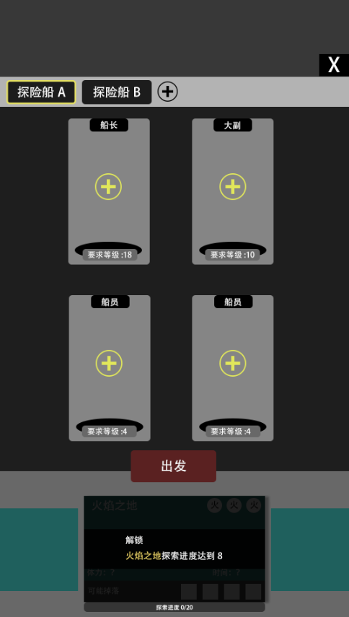
探险系统
 | 系统概述
 |  | 变相扫荡
 | 探险规则
 |  | 1.根据玩家对区域的探险进度，逐步开放远征的区域
 |  | 2.可以使用条件符合的角色前去探险
 |  |  | 条件1：放置的角色需满足该探险关卡的等级需求 |  |  |  |  |  |  |  | 显示信息：区域插图，体力消耗、用时信息、元素需求、可能掉落、探索进度
 |  |  | 条件2：满足该探险关卡的元素需求 |  |  |  |  |  |  |  | 该区域可左右滑动
 |  |  | 条件3：每一支探险队中，搭配的探险队员不能重复 |  |  |  |  |  |  |  | *未解锁区域显示
 |  |  | 条件4：队员等级需＜队长等级
 |  |  | 条件5：当前体力值≥该图探险体力要求
 |  |  | 条件6：远征队伍需配置满4名角色才可出发
 |  | 4..同一个远征区域可同时派出多支符合条件的队伍
 |  | 5.区域解锁 |  |  |  |  |  |  |  |  | 队伍选择栏
 |  |  | 条件读表 |  |  |  |  |  |  |  |  | 该处可以切换选择已解锁的船，每艘船独立配置。 该区域可滑动
 |  |  |  |  |  |  |  |  |  |  |  | 点击+按钮弹出信息栏

信息

确定花费 300钻石 建造一艘新的船吗？

钻石 300

 |  |  |  |  |  |  |  |  |  |  |  | 建造花费表格式
 |  |  |  |  |  |  |  |  |  |  |  | 船队列 | item1 | item1值 | item2 | item2值 | item3 | item3值
 |  |  |  |  |  |  |  |  |  |  |  | A | 初始 | 初始 | 初始 | 初始 | 初始 | 初始
 |  |  |  |  |  |  |  |  |  |  |  | B | 金币ID | 1000 | 0 | 0 | 0 | 0
 |  |  |  |  |  |  |  |  |  |  |  | C | 钻石ID | 2000 | 0 | 0 | 0 | 0
 |  |  |  |  |  |  |  |  |  |  |  | D
 |  |  |  |  |  |  |  |  |  |  |  | E
区域配置表格式

区域id | imageID | 需要时间 | 体力消耗 | 船长等级 | 大副等级 | 船员1等级 | 船员2等级 | 进度上限 | 掉落包ID | 可能掉落id

 |  |  |  |  |  |  |  |  |  |  | 职位面板显示+时，点击弹出卡牌背包。
 |  |  |  |  |  |  |  |  |  |  | 筛选机制：满足以下条件
 |  |  |  |  |  |  |  |  |  |  |  | 条件1：筛选卡牌等级≥该区域职位等级需求的卡牌

 |  |  |  |  |  |  |  |  |  |  |  | 船员的替换
 |  |  |  |  |  |  |  |  |  |  |  |  | 点击该职位面板，弹出卡牌背包，选择角色即可完成替换

 |  |  |  |  |  |  |  |  |  |  |  | 职位面板有角色填充时

 |  |  |  |  |  |  |  |  |  |  |  |  |  | 替换为选择的角色等级

 |  |  |  |  |  |  |  |  |  |  |  | 出发按钮
 |  |  |  |  |  |  |  |  |  |  |  | 状态1：可点击状态。
 |  |  |  |  |  |  |  |  |  |  |  |  | 规则：当玩家填充满4个职位面板时，该按钮可点击
 |  |  |  |  |  |  |  |  |  |  |  | 状态2：不可点击状态
 |  |  |  |  |  |  |  |  |  |  |  |  | 规则：当玩家未填充满4个职位面板时，该按钮不可点击

环流器
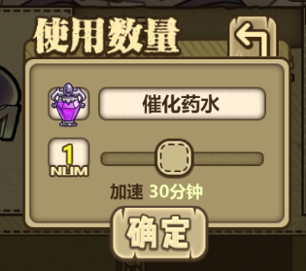
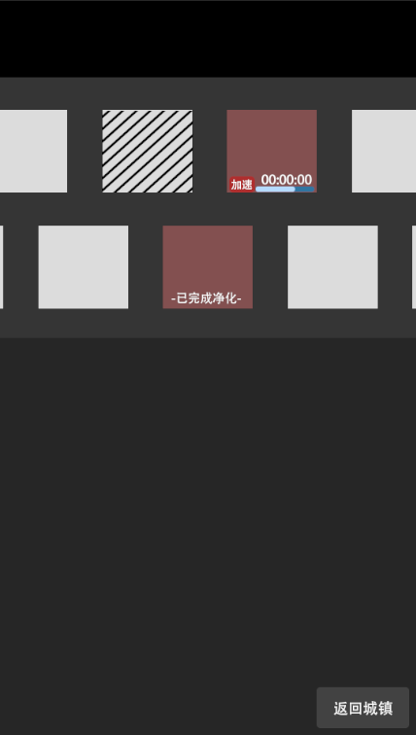
系统概述
 | 玩家用来净化灵魂石的系统
 |  |  |  |  |  |  |  | 该处默认显示灵体催化药剂的icon以及名称
净化槽
 | 净化槽位初始共16个槽位。玩家新增槽位需要消耗一定的钻石以及有等级限制。 |  |  |  | 槽位运行状态
 | 该场景共设定14个槽位上限。 |  |  |  |  | 该状态需显示净化所需时间倒计时以及进度条 |  | 该处显示玩家选择使用的数量个数
 | 月卡栏位*1 |  |  |  |  | 点击加速按钮弹出使用加速道具弹窗
 | 扩建消耗 |  |  |  |  |  |  | 该处显示加速时间值，该值受使用个数的影响而变化。
 |  | 金币扩建上限5次

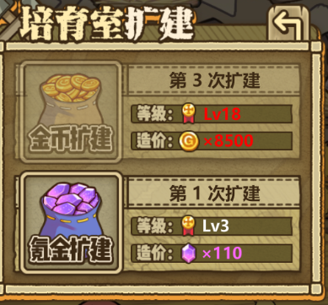
 |  | 次数 | 金币 | 等级需求 | 槽位上锁状态
 |  | 1 | 500 |  |  | 点击该槽位弹出拓展槽位弹窗
 |  | 2 | 2500 |  |  | 槽位扩建完成后，弹窗取消，该槽位变为槽位待机状态
 |  | 3 | 8500
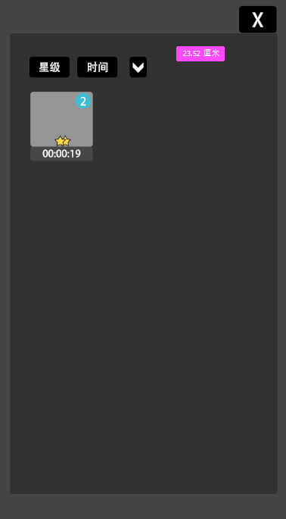
 |  | 4 | 15000 |  |  |  | 金币扩建栏位
 |  | 6 | 28000

 |  | 钻石扩建上限5次

 |  | 次数 | 钻石 | 等级需求 |  |  | 钻石扩建栏位
 |  | 1 | 110
 |  | 2 | 400
 |  | 3 | 800
 |  | 4 | 1500
 |  | 6 | 3000 |  | *玩家等级/金币/钻石条件不满足时，对应区域点击无效，且不满足的条件文字变色

净化时间
 | *根据配置表配置 |  |  |  | 槽位净化完成状态
 | *可使用净化加速器来加快净化。 |  |  |  |  | 点击该槽位弹出实体获得弹窗
 |  |  |  |  |  | 净化完成后该槽位状态转变为 槽位待机状态
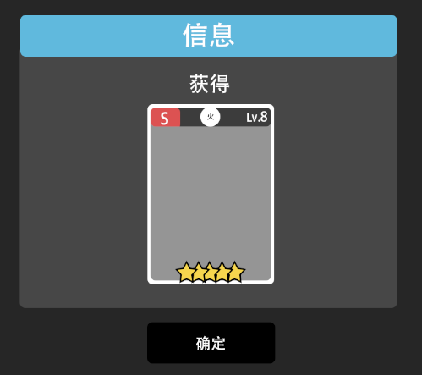
净化完成
 | 净化完成时，该槽位需体现出净化完成的效果
 | 玩家点击该槽位，完成净化，弹出魔物获得窗口。

 |  |  |  |  | 槽位待机状态
 |  |  |  |  |  | 该状态点击弹出个人灵体背包。点击背包内的灵体后，该灵体icon出现在该槽位中。且该槽位状态更变为槽位运行状态

背包
背包系统
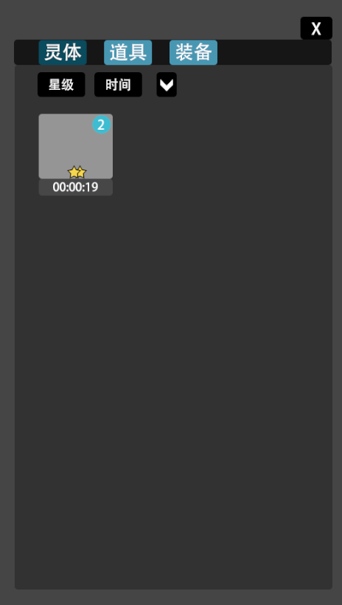

灵魂石
 | 一级菜单
 |  | 灵体
 |  | 道具
 |  | 装备

 | 二级菜单
 |  | 灵魂石
 |  |  | 星级
 |  |  | 时间

 |  |  | 信息弹窗
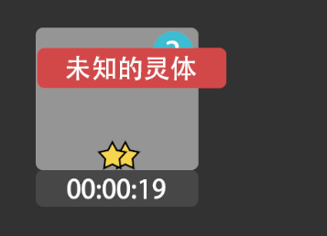
 |  |  |  | 1.若当前图鉴内无该对应的魔物解锁，则点击该灵魂石出现的弹窗信息统一为 ”未知灵魂石“，松手撤销；
 |  |  |  | 2.若当前图鉴内该灵魂石对应的魔物已解锁，则点击该灵魂石出现弹窗信息为”(name)的灵魂石" name=魔物名称，松手撤销；弹窗区域根据玩家点击区域判定

 |  | 道具
 |  |  | 稀有度
 |  |  | 可使用

 |  |  | 信息弹窗 |  |  | 详细信息弹窗
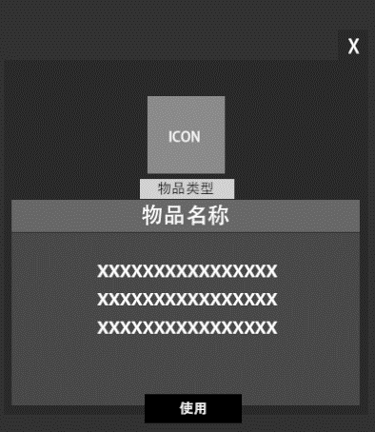
 |  |  |  |  | 1.点击显示弹窗 |  | *若该物品不可使用，则不出现使用按钮。
 |  |  |  |  | 2.信息内容=物品名称 |  | *若该物品不可出售，则不出现出售按钮。
 |  |  |  |  | 3.文字颜色和物品稀有度等同
 |  |  |  |  | 4.边框颜色和物品稀有度等同
 |  |  |  |  | 5.点击图标弹出详细信息弹窗

出售
 |  | 装备
 |  |  | 稀有度
 |  |  | 武器
 |  |  | 护甲
 |  |  | 项链
 |  |  | 戒指
 |  |  |  |  |  | 详细信息弹窗
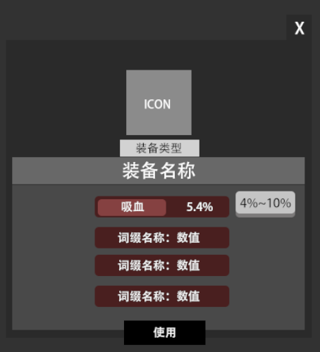
 |  |  | 信息弹窗

 |  |  |  |  | 1.点击显示弹窗，松手撤销。
 |  |  |  |  | 2.信息内容=物品名称
 |  |  |  |  | 3.文字颜色和物品稀有度等同
 |  |  |  |  | 4.边框颜色和物品稀有度等同
 |  |  |  |  | 5.点击图标弹出详细信息弹窗

 |  |  |  |  |  |  |  | *按住某一词缀区域，显示该装备该词缀数值的随机范围值，松手撤销

成就系统
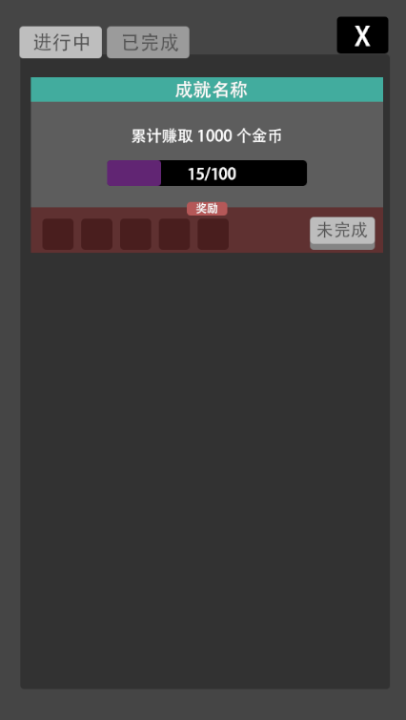

角色信息
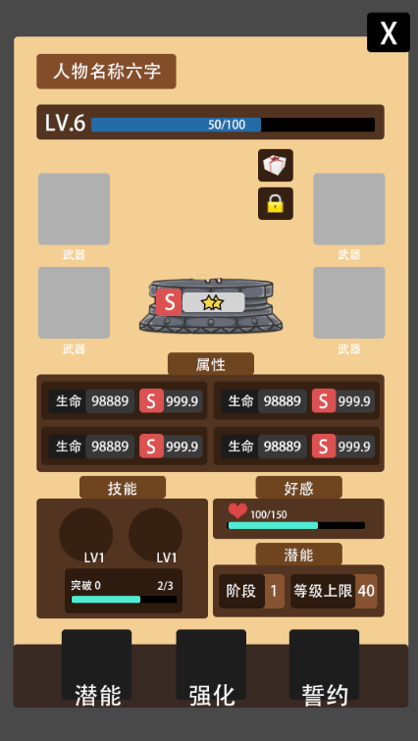
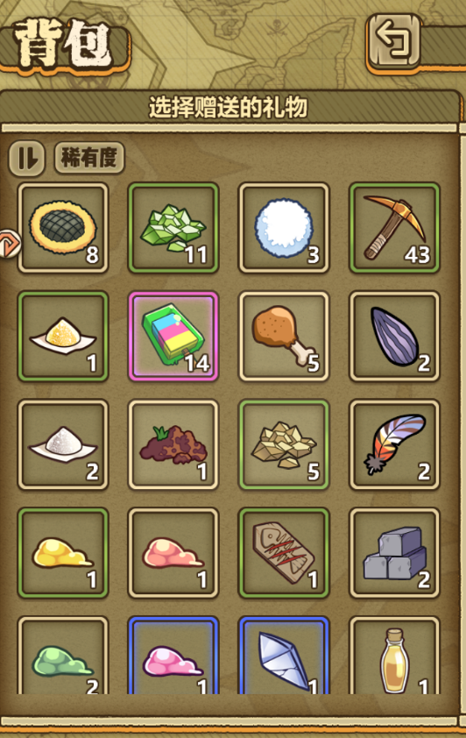
第X编队
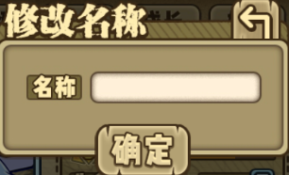
人物名称位置。最大显示中文字符：6个
*点击修改名称，弹出修改名称框
 |  |  |  |  |  |  |  |  | *该区域显示玩家背包内的所有道具。
 |  |  |  |  |  |  |  |  | *排列：稀有度
 |  |  |  |  |  |  |  |  | 1.点击该界面内物品后弹出数量选择框

1
火
+
-

确定
人物等级和经验进度条

点击该按钮弹出赠送界面。
 |  |  |  |  |  |  |  |  | 2.点击确定按钮后弹出信息确认框
信息

确定赠送 itemNmae*Num 作为礼物吗？

确定
取消

 |  |  |  |  |  |  |  |  | 3.点击取消返回赠送物品的背包栏界面。 点击确认则回到人物信息界面，同时扣除材料，系统计算好感度加成数值。

该按钮分为两种状态（上锁/未上锁：
 | 1.实体处于锁定状态时，人物不可成为强化材料。（强化素材选择界面不显示
 | 2.该实体若在编队中则默认上锁
 | 3.点击该按钮切换锁的状态（上锁/未上锁)。
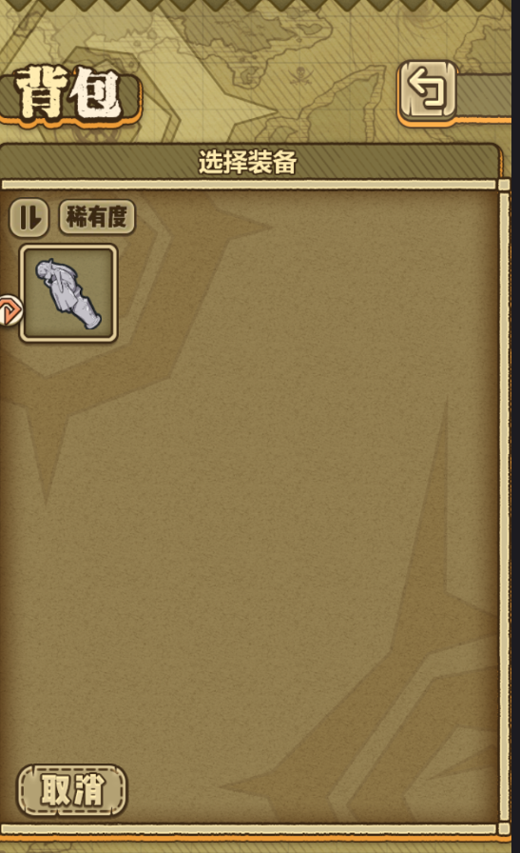
 | 4.若该实体处于编队中，点击该按钮，则弹出提示“该实体正处于编队中。不可解锁。”

装备栏：武器/护甲/项链/戒指
若当前栏位未装备任何装备
 | *点击对应栏位弹出该类型装备背包界面。（仅显示该类型物品
若当前栏位已装备
 | *点击对应栏位弹出气泡
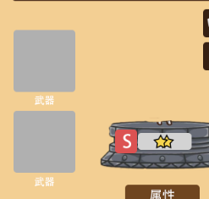
卸下
更换
 |  |  |  |  | 卸下
 |  |  |  |  |  | 点击该气泡按钮，则该装备卸下至背包。
 |  |  |  |  | 更换
 |  |  |  |  |  | 点击更换按钮，则弹出该类型的装备背包界面。

人物属性
 | 人物属性以及成长系数由配置表配置。程序读取对应配置表
 | 成长评分
 |  | 成长评分等级分为：S/A/B/C 30%/30%/30%/10%
 |  | 成长评定
 |  |  | C级范围
 |  |  |  | Cmin=min
 |  |  |  | Cmax=min+(max-min)/10*3
 |  |  |  | 随机出的数字为Cmin~Cmax间，则该条属性评定为C
 |  |  | B级范围
 |  |  |  | Bmin=Cmax+0.01
 |  |  |  | Bmax=Cmin+(max-min)/10*3
 |  |  |  | 随机出的数字为Bmin~Bmax间，则该条属性评定为B
 |  |  | A级范围
 |  |  |  | Amin=Bmax+0.01
 |  |  |  | Amax=Bmin+(max-min)/10*3
 |  |  |  | 随机出的数字为Amin~Amax间，则该条属性评定为A
 |  |  | S级范围
 |  |  |  | Smin=Amax+0.01
 |  |  |  | Smax=Amin+(max-min)/10*1-0.01
 |  |  |  | 随机出的数字为Smin~Smax间，则该条属性评定为S

好感值进度
 | 该处显示实体当前好感值的进度。

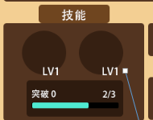
技能
 |  |  | *长按技能图标弹出技能描述面板,松手撤销
主动技能lv.1
消耗：20 冷却：10s
下一击打出连续的4次攻击，每次造成80%至100%之间的随机伤害。

 |  |  | *技能突破
 |  |  |  | 显示技能突破等级和突破经验值进度

潜能

 |  |  | *显示目前实体的潜能阶段以及最大等级上限

潜能系统
 | 点击潜能按钮弹出潜能系统界面
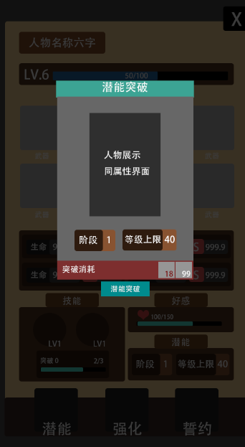

 |  |  |  |  | 显示魔物形象，播放待机动作。
 |  |  |  |  | 显示魔物星级，成长总评级

 |  |  |  |  | 显示该魔物的阶段等级，以及等级的最大上限

 |  |  |  |  | 显示突破当前阶段等级需要的材料及数量
 |  |  |  |  | 数量不足和数量已满足需要做出区分

 |  |  |  |  | 突破按钮
 |  |  |  |  |  | 可点击状态
 |  |  |  |  |  |  | 玩家点击突破按钮后，该界面关闭，实体属性界面的阶段和等级上限数值提升
 |  |  |  |  |  | 不可点击状态
 |  |  |  |  |  |  | 玩家突破材料不足时，该按钮不可点击

强化系统
 | 点击强化按钮弹出强化系统界面
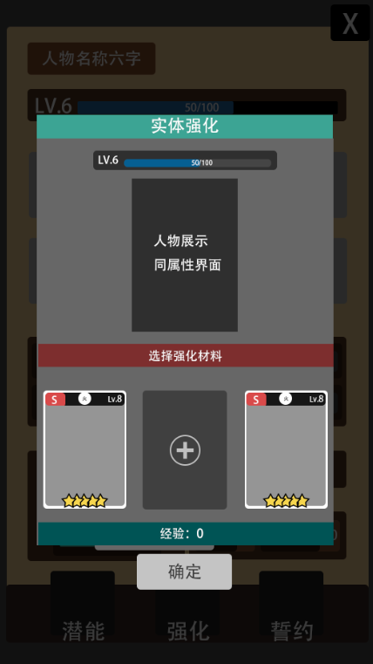
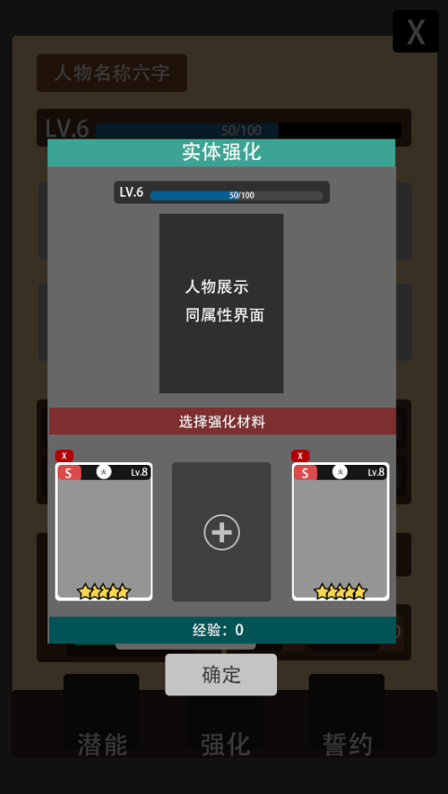

 |  |  |  |  | 显示人物等级和经验进度
X
 |  |  |  |  | 显示魔物形象，播放待机动作。
 |  |  |  |  | 显示魔物星级，成长评级
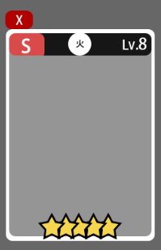

 |  |  |  |  | 系统默认3个材料选择栏位。
 |  |  |  |  | 栏位状态
 |  |  |  |  |  | 填充状态
 |  |  |  |  |  |  | 显示魔物的基本信息（同卡牌背包界面
 |  |  |  |  |  |  | 取消材料
 |  |  |  |  |  |  |  | 点击填充状态的取消按钮

 |  |  |  |  |  | 待填充状态
 |  |  |  |  |  |  | 点击该区域进入材料选择窗口


 |  |  |  |  |  |  | 材料选择窗口
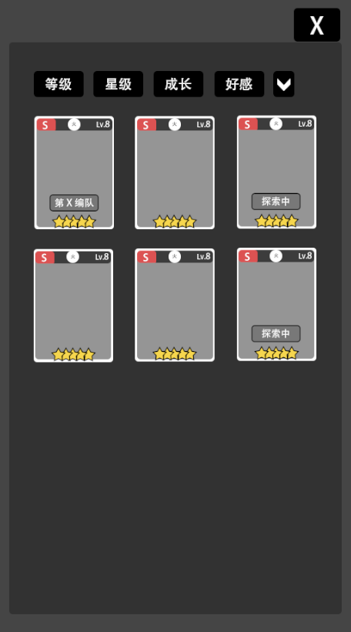
 |  |  |  |  |  |  |  |  |  | *点击任意卡片，该界面关闭。 待填充栏位处变为已选择的材料

 |  |  |  |  |  |  |  |  |  | *吞噬一样的实体获得额外的技能突破经验。技能突破经验满时，系统自动提升魔物技能的一个等级（若魔物拥有两个技能时则按顺序提升，玩家无法指定）

 |  |  |  |  |  |  |  |  |  | *该窗口内，和该魔物一样的魔物材料做出特殊标注。如下图

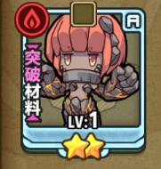

 |  |  |  |  |  | 确定按钮
 |  |  |  |  |  |  | 可点击状态
 |  |  |  |  |  |  |  | 玩家在强化材料栏内有任意一个已选择材料时，该按钮可点击
 |  |  |  |  |  |  |  | 点击后该界面关闭，实体属性界面的经验值进度播放进度动画

 |  |  |  |  |  |  | 不可点击状态
 |  |  |  |  |  |  |  | 玩家在强化材料栏内没有选择材料时，该按钮不可点击

誓约系统
点击该按钮弹出誓约系统界面
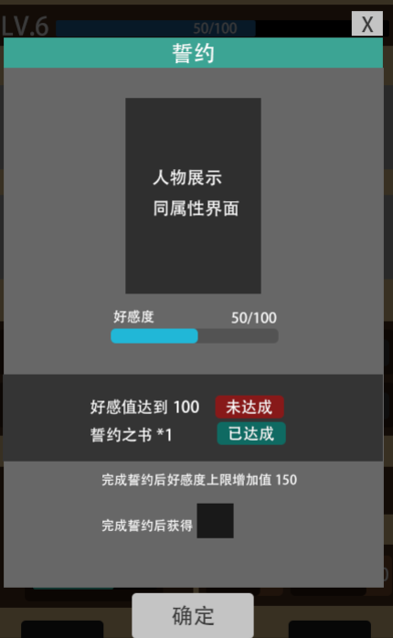

 |  |  |  | 显示魔物形象，播放待机动作。
 |  |  |  | 显示魔物星级，成长评级

 |  |  |  | 显示好感值进度条

 |  |  |  | 显示誓约要求。并提示是否达成。

 |  |  |  | 显示tips

 |  |  |  | 确定按钮。当玩家誓约要求都为已达成时，该按钮出现。反之不出现。

通用弹窗
实体获取 | 道具/装备/灵体 获取 | 文字信息提示
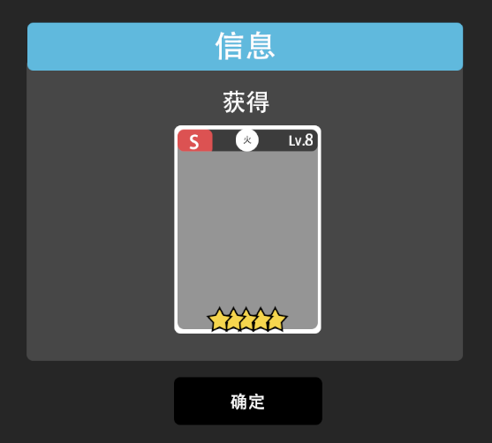
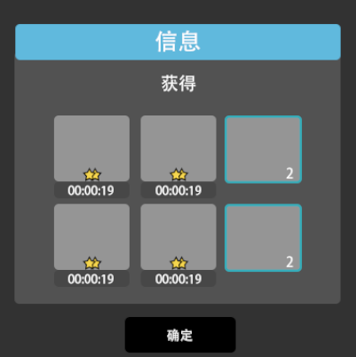
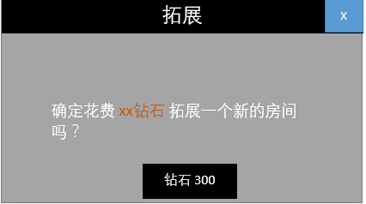
信息

模拟部分 未定
商店

系统概述
 | 一个轻度经营性质系统，供玩家上架货物，设置价格，出售物品，并获得反馈。

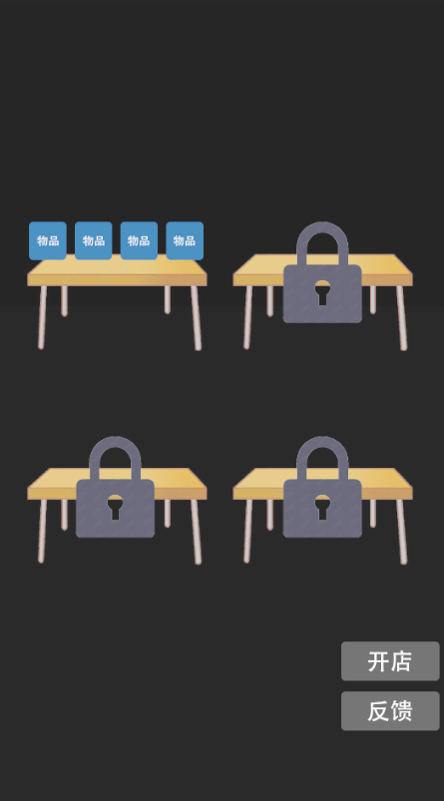

 |  | 货架拥有两种状态
 |  | 上锁状态
 |  |  | 点击后弹出扩建信息框
信息

确定花费 xxxx金币 解锁新的货架吗？

金币 300
取消

 |  | 已解锁状态
 |  |  | 点击后弹出货架设置界面
 |  |  | 货架设置
 |  |  |  | *消耗金币对货架栏位进行解锁，来提高可上架物品的数量
 |  |  |  | *消耗金币解锁新的货架栏位

 |  |  |  | 栏位 | 货物放置数 | 解锁消耗
 |  |  |  | 1 | 1 | 0
 |  |  |  | 2 | 2 | 500
 |  |  |  | 3 | 3 | 1000
 |  |  |  | 4 | 4 | 1500

 |  |  |  | 自定义物品的价格设置

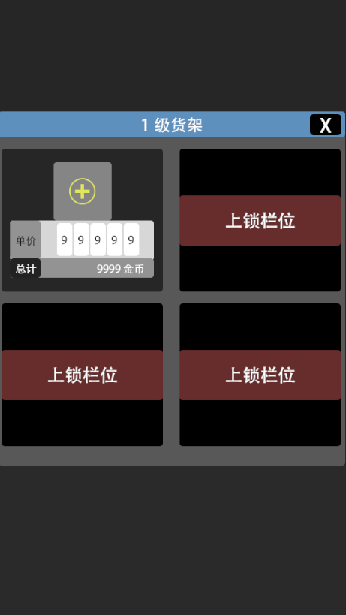

 |  |  |  |  |  |  |  | 若当前栏位没有物品则显示+，拥有物品则显示物品icon
 |  |  |  |  |  |  |  | 点击该区域弹出背包界面
 |  |  |  |  |  |  |  | 背包界面仅保留 道具/装备 栏位
 |  |  |  |  |  |  |  | 道具内容需根据道具表剔除无法出售的道具，仅展现可售卖的道具
 |  |  |  |  |  |  |  | 点击 任意道具 弹出数量选择框。若玩家选择 装备 则不弹出数量选择框，默认出售装备时，最大堆叠数为1 |  |  |  |  |  |  | 1.用户可自己设定价格/数量
 |  |  |  |  |  |  |  |  |  |  |  |  |  |  | 2.用户可查看销售反馈
选择数量
 |  |  |  |  |  |  |  |  |  |  |  |  |  |  | 3.设定开业时间，挂机
 |  |  |  |  |  |  |  |  |  |  |  | 点击确认 |  |  | 4.开业完成后用户收到反馈和货币入账
ICON
 |  |  |  |  |  |  |  |  |  |  |  |  | 关闭该窗口以及背包窗口，该物品ICON及选择的数量显示在该区域
 |  |  |  |  |  |  |  |  |  |  |  | 点击取消
 |  |  |  |  |  |  |  |  |  |  |  |  | 关闭该弹窗。

9
 |  |  |  |  |  |  |  |  |  |  |  | 数量
 |  |  |  |  |  |  |  |  |  |  |  |  | 每个栏位可放置最大堆叠数量为10
+
-

确定
取消

 |  |  |  |  |  |  |  | 单价
 |  |  |  |  |  |  |  |  | 玩家可设定该物品的出售单价。暂定最大99999
 |  |  |  |  |  |  |  |  | 交互方式
 |  |  |  |  |  |  |  |  |  | 密码锁形态
 |  |  |  |  |  |  |  | 总计
 |  |  |  |  |  |  |  |  | 数值显示：单价数值*该物品数量

 |  |  |  |  |  |  |  | 货架解锁
 |  |  |  |  |  |  |  | 点击该区域弹出信息框
信息

确定花费 xxxx金币 解锁新的栏位吗？

金币 300
取消

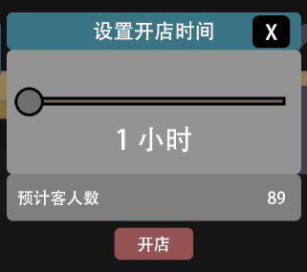
 |  | 开店
 |  |  | 点击开店按钮弹出开店时间选择窗口
 |  |  |  |  |  |  | 6个卡点，每个卡点代表1h
 |  |  |  |  |  |  | 从左至右分别对应 1h 2h 3h 4h 5h 6h
 |  |  |  |  |  |  | 时间对客人浏览量的影响
 |  |  |  |  |  |  |  | 时间越长，客人数越高

 |  |  |  |  |  |  | 时长h | 客人数
 |  |  |  |  |  |  | 1 | 30
 |  |  |  |  |  |  | 2 | 50
 |  |  |  |  |  |  | 3 | 75
 |  |  |  |  |  |  | 4 | 90
 |  |  |  |  |  |  | 5 | 110
 |  |  |  |  |  |  | 6 | 130
 |  |  |  |  |  |  |  |  |  |  |  |  |  | 1.超值
 |  |  |  |  |  |  | 客人
 |  |  |  |  |  |  |  | 表情系统 |  |  |  |  |  | 2.满意
 |  |  |  |  |  |  |  |  | 客人拥有4个接受挡位
 |  |  |  |  |  |  |  |  |  |  |  |  |  | 3.略贵

 |  |  |  |  |  |  |  | 道具 | 超值 | 满意 | 略贵 | 不满 |  | 4.不满
 |  |  |  |  |  |  |  | A | 0,15 | 16,30 | 31,50 | 51,max

 |  |  |  |  |  |  |  | 客人购买逻辑
 |  |  |  |  |  |  |  |  | 1.程序记录并罗列出所有上架物品
 |  |  |  |  |  |  |  |  | 2.给所有上架物品依次编号
 |  |  |  |  |  |  |  |  | 3.ROLL一次，选出物品的编号
 |  |  |  |  |  |  |  |  | 4.判断该物品的价格和道具阈值价格表对应
 |  |  |  |  |  |  |  |  | 处于超值、满意
 |  |  |  |  |  |  |  |  |  | 购买1件
 |  |  |  |  |  |  |  |  | 处于略贵
 |  |  |  |  |  |  |  |  |  | 进行一次随机（5%），成功则购买1件，反之不购买
 |  |  |  |  |  |  |  |  | 处于不满
 |  |  |  |  |  |  |  |  |  | 不购买
 |  |  |  |  |  |  |  |  | 当前编号物品被购买完时，从队列中剔除该编号

 |  |  |  |  |  |  |  | 结算
 |  |  |  |  |  |  |  |  | 按最终时长进行结算

